界面&功能
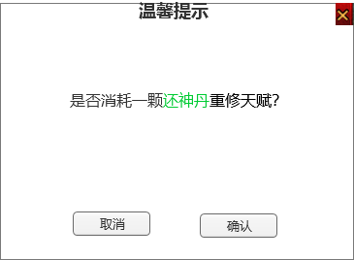
天赋系统 |  |  |  | 功能规则

 | 功能入口 |  |  |  | 天赋基本规则
 |  |  |  |  | 1.设计目的是什么
 | 1.和功能NPC对话打开功能界面 |  |  |  | ▶ | 提供玩家培养的系统。
 |  |  |  |  | 2.解锁方式
 |  |  |  |  | ▶ | 根据玩家等级开放
 |  |  |  |  | 3.基本规则
 |  |  |  |  | ▶
 |  |  |  |  | ▶
 |  |  |  |  | ▶

 |  |  |  |  | 4.数值节奏
 |  |  |  |  | ▶
 |  |  |  |  | ▶

 | 天赋主界面【当前为示例】

1
7
4
2
3
 |  | 1.功能标题与功能说明 |  |  | 1.功能标题与功能说明
 |  | ▶ | 天赋标题 |  | ▶ | 天赋标题
 |  | 2.关闭按钮 |  |  | 2.关闭按钮
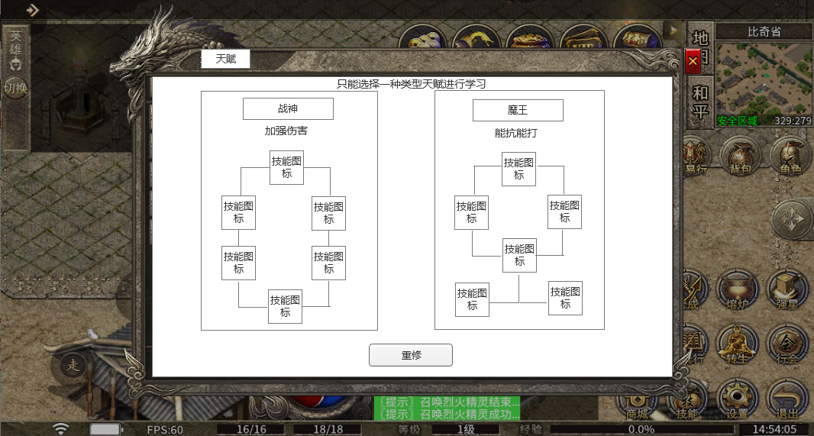
 |  | ▶ | 点击关闭界面 |  | ▶ | 点击关闭界面
 |  | 3.背景底图 |  |  | 3.背景底图
 |  | ▶ | 需要有一个合适的底图。 |  | ▶ | 需要有一个合适的底图。
 |  | 4.天赋标题 |  |  | 4.天赋标题
 |  | ▶ | 天赋标题文字 |  | ▶ | 天赋标题文字
 |  | ▶ | 天赋简要说明文字显示在标题下方 |  | ▶ | 天赋简要说明文字显示在标题下方
 |  | 5.天赋结构图 |  |  | 5.天赋结构图
 |  | ▶ | 天赋技能 |  | ▶ | 天赋技能
 |  |  | 显示天赋技能图标，点击弹出天赋技能tips（在文档下方有单独说明） |  |  | 显示天赋技能图标，点击弹出天赋技能tips（在文档下方有单独说明）
 |  |  | 技能图标每个天赋6个图标，需要12个图标 |  |  | 技能图标每个天赋6个图标，需要12个图标
 |  |  | 天赋技能有学习和未学习2种状态，需要有区分 |  |  | 天赋技能有学习和未学习2种状态，需要有区分
5
 |  | ▶ | 天赋连接线 |  | ▶ | 天赋连接线
 |  |  | 连接线表现天赋技能的前后置效果 |  |  | 连接线表现天赋技能的前后置效果
 |  |  | 连接线有2种状态：前置技能学习后，连接线显示激活的亮色，未学习时显示灰色 |  |  | 连接线有2种状态：前置技能学习后，连接线显示激活的亮色，未学习时显示灰色
 |  | 6.重置按钮 |  |  | 6.重置按钮
 |  | ▶ | 重置天赋按钮，点击重置天赋技能 |  | ▶ | 重置天赋按钮，点击重置天赋技能
 |  |  |  |  | ▶ | 重置天赋需要消耗道具。
 |  | 7.小提示 |  |  | ▶ | 重置天赋按钮点击后需要弹出二次确认框提示，如果道具不足，提示“XX不足，不能重置！”
 |  | ▶ | 小提示文本 |  | ▶ | 重置天赋成功后，返还玩家消耗的所有学习道具。
 |  |  |  |  | 7.小提示
6
 |  |  |  |  | ▶ | 小提示文本

 |  |  |  |  | 天赋技能具体效果：
 | 无标注版 |  |  | 战神 | 战神：战神之力 | 伤害提升10%。
 |  |  |  |  | 战神：暴击强化 | 暴击几率提升10%。
 |  |  |  |  | 战神：暴伤强化 | 暴击伤害提升20%。
 |  |  |  |  | 战神：准确提升 | 命中提升10%。
 |  |  |  |  | 战神：战神之怒 | 对怪物伤害提升20%。
 |  |  |  |  | 战神：战意 | 攻击吸血20%。

 |  |  |  | 魔王 | 魔王：魔王之力 | 生命值提升10%。
 |  |  |  |  | 魔王：生命之源 | 生命恢复提升100点。
 |  |  |  |  | 魔王：韧性强化 | 韧性提升10%。
 |  |  |  |  | 魔王：防御强化 | 防御提升10%。
 |  |  |  |  | 魔王：敏捷提升 | 闪避提升10%。
 |  |  |  |  | 魔王：锻体 | 伤害减免提升10%。

 | 天赋技能tips界面
5
1
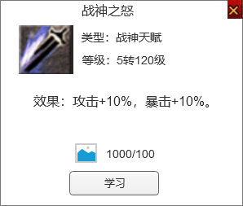
2
 |  | 1.技能名字 |  |  | 1.技能名字
 |  | ▶ | 技能名字 |  | ▶ | 技能名字
 |  | 2.技能信息 |  |  | 2.技能信息
 |  | ▶ | 显示技能图标 |  | ▶ | 显示技能图标
 |  | ▶ | 显示技能类型 |  | ▶ | 显示技能类型
3
 |  | ▶ | 显示技能需要的等级 |  | ▶ | 显示技能需要的等级
 |  | 3.技能效果 |  |  | 3.技能效果
 |  | ▶ | 显示技能具体效果 |  | ▶ | 显示技能具体效果
 |  | ▶ | 效果可以加上颜色，区别于普通文字 |  | ▶ | 效果可以加上颜色，区别于普通文字
4
 |  | 4.学习技能消耗 |  |  | 4.学习技能消耗
 |  | ▶ | 显示学习需要的消耗道具和数量 |  | ▶ | 显示学习需要的消耗道具和数量，点击道具图标会弹出道具tips界面。
 |  | ▶ | 显示学习按钮 |  | ▶ | 显示学习按钮
 |  | ▶ | 如果前置技能不满足显示下面的界面 |  | ▶ | 如果前置技能不满足显示下面的界面
 |  |  | 前置条件满足显示绿色 |  |  | 前置条件满足显示绿色
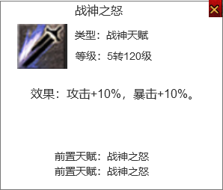
 |  |  | 前置条件不满足显示另外的颜色 |  |  | 前置条件不满足显示另外的颜色
 |  | 5.关闭按钮 |  |  | 5.关闭按钮
 |  | ▶ | 点击关闭界面 |  | ▶ | 点击关闭界面
 |  |  |  |  | ▶ | 点击外面空白也是关闭tips界面

 | 重修二次确认框

参考界面
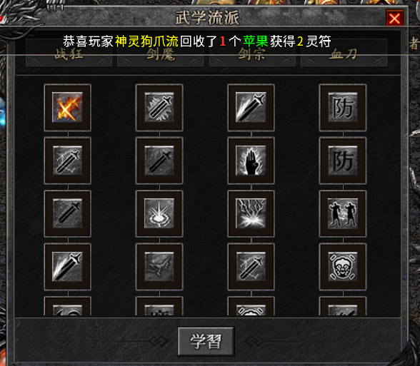
参考图

 | 参考游戏—

